登录流程
 |  | 登录流程
 |  |  | 1、打开游戏app，首先进入登录loading界面
 |  |  |  | 样式如下


 |  |  |  |  | 界面淡入显示，停留一段时间后淡出消失
 |  |  |  |  | 停留时间根据游戏登录响应时间确定（设备加载速度也有关）

 |  |  | 2、进入游戏登录界面，同时检测本地客户端是否有整包需要更新
 |  |  |  | 如果有整包更新，则弹出整包更新对话框
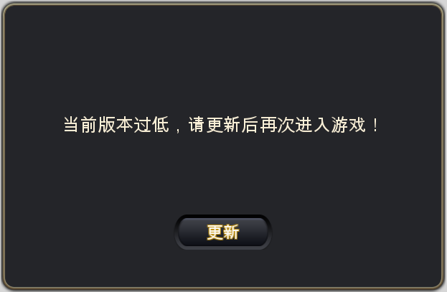
 |  |  |  |  |  |  |  |  |  |  |  | 窗口类型 | 采用UI通用逻辑的提示窗口

 |  |  |  |  |  |  |  |  |  |  |  | 显示文案 | 当前版本过低，请更新后再次进入游戏！
 |  |  |  |  |  |  |  |  |  |  |  | 多语言ID：

 |  |  |  |  | 点击【更新】按钮，弹出更新界面
 |  |  |  |  | 多语言ID：
 |  |  |  |  |  | Ios
 |  |  |  |  |  |  | 打开浏览器，加载appstore地址，切换到appstore更新页面
 |  |  |  |  |  | 安卓
 | 安卓可选好像还有个记住所选吧，如果记住了就直接跳？ |  |  |  |  | 可选各个应用商店的更新页面
三方定 | 其实安卓还是分好多种形式，比如弹出在线更新的，去网页更新的，去商店更新的，三方与程序确认下使用哪种方式吧
是 |  |  |  | 如果没有整包更新，则进行步骤3

 |  |  | 3、进入游戏登录界面，同时检测本地客户端是否有patch需要更新
 |  |  |  | 如果没有patch更新，则跳过此步骤
 |  |  |  | 如果有patch更新，则弹出patch更新对话框
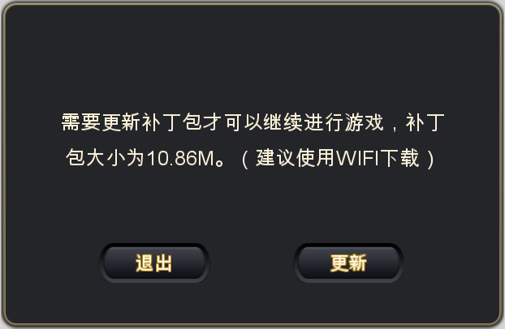
三方定 | patch更新规则是单写么，比如如何检测版本，当前缺少哪些资源的时候执行更新
见67行检测方式 | 这个程序确定就好吧？
 |  |  |  |  |  |  |  |  |  |  |  | 窗口类型 | 采用UI通用逻辑的提示窗口

 |  |  |  |  |  |  |  |  |  |  |  | 显示文案 | 需要更新补丁包才可以继续进行游戏，补丁包大小为XXX。（建议使用WIFI下载）
 |  |  |  |  |  |  |  |  |  |  |  | 多语言ID：
回归正文 | 一些资源损坏的情况，比如某个资源缺失了，会检查更新么
72行 | 不会

 | 这个界面断网的话，点更新如何处理，有的游戏提示断网，有的是能切换到系统设置
 |  |  |  | patch检测方式
 |  |  |  |  | 检查当前本地客户端是否与服务器对应客户端版本号对应
 |  |  |  |  | 如不对应，根据版本号依次进行更新
 |  |  |  |  |  | 比如当前是1.0.1服务器对应是1.0.3，则依次更新1.0.2的patch包与1.0.3的patch
 |  |  |  |  |  | 更新对话框中的补丁包大小为本次更新版本的包大小，即1.0.2和1.0.3补丁包大小总和
 |  |  |  |  | 如客户端人为损坏，缺少文件等问题，不会出现修复工作

 |  |  |  |  | 点击【退出】，关闭界面同时关闭游戏
 |  |  |  |  | 点击【更新】，进入patch更新界面

 |  |  |  | patch更新界面
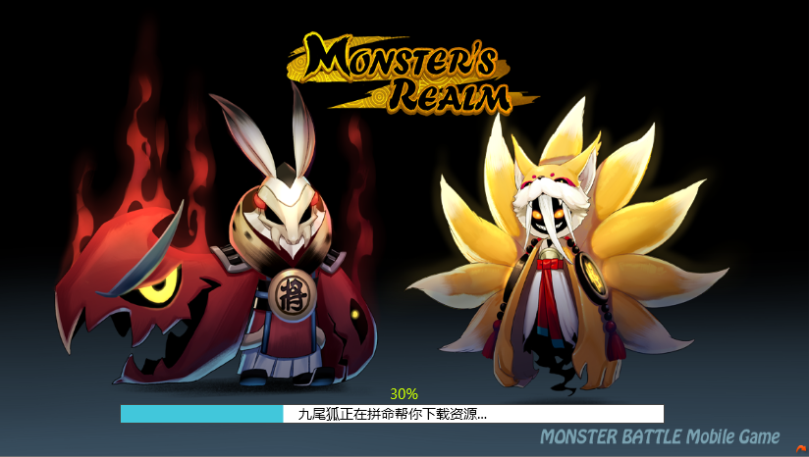

 |  |  |  |  | 包括背景以及进度条显示
 |  |  |  |  |  | 背景
 |  |  |  |  |  |  | 显示patch更新界面背景图
 |  |  |  |  |  | 进度条

 |  |  |  |  |  |  | 包括 进度、更新文案、进度百分比
 |  |  |  |  |  |  |  | 进度
 |  |  |  |  |  |  |  |  | 显示当前更新进度
 |  |  |  |  |  |  |  | 更新文案
 |  |  |  |  |  |  |  |  | 当前下载时，提示：九尾狐正在拼命帮你下载资源…
 |  |  |  |  |  |  |  |  |  |  | 多语言ID
 |  |  |  |  |  |  |  |  | 当前安装时，提示：九尾狐正在拼命帮你拼装资源…
 |  |  |  |  |  |  |  |  |  |  | 多语言ID
 |  |  |  |  |  |  |  | 进度百分比
 |  |  |  |  |  |  |  |  | 显示当前下载进度与安装进度
 |  |  |  |  |  |  |  |  | 0%-90%显示为下载进度
 |  |  |  |  |  |  |  |  | 90%-100%显示为安装进度

回归正文 | 已经下载的资源删除？ |  |  |  | 当前界面结束游戏进程或者网络中断等原因导致无法更新完成的情况，下次登录后更新进度不保留
已补充 | 覆盖 |  |  |  | 下次登录后重新进行更新，上次更新的资源会被覆盖
 |  |  | 4、登录界面
 |  |  |  | 判断玩家是否在此设备上登录过游戏
 |  |  |  |  | 如未登录过游戏，则弹出账号登录界面，样式如下
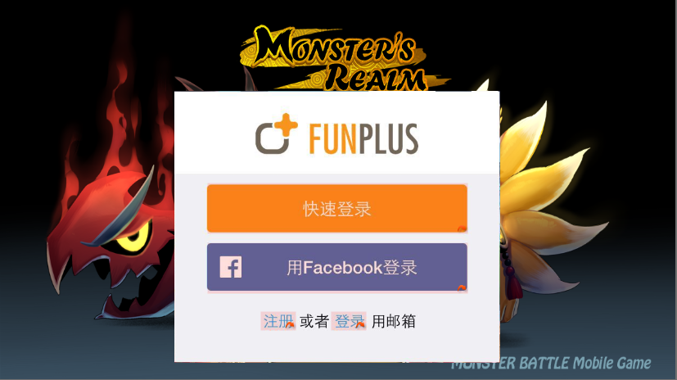

 |  |  |  |  |  | 包括 快速登录、facebook登录、注册、登录
 |  |  |  |  |  |  | 快速登录
 |  |  |  |  |  |  |  | 点击快速登录则直接进入公告界面
 |  |  |  |  |  |  | 用facebook登录
 |  |  |  |  |  |  |  | 点击用facebook登录则直接弹出网页登录facebook授权界面
 |  |  |  |  |  |  | 注册
 |  |  |  |  |  |  |  | 点击注册则跳转到账号注册界面 |  |  |  | 注册相关规则直通车
 |  |  |  |  |  |  | 登录
 |  |  |  |  |  |  |  | 点击登录则跳转到账号登录界面 |  |  |  | 登录相关规则直通车

 |  |  |  |  | 如登录过游戏，则判断上次登录方式
 |  |  |  |  |  | 登录过游戏的判定条件：客户端记录，有信息说明登录过，没有信息说明没登陆过

客户端记录，回归正文 | 怎么记录上次登录方式，这个记录有效周期是多少 |  |  |  |  | 如为快速登录
已补充 | 写客户端里的，有信息就说明登录过，没信息就是没登录过 |  |  |  |  |  | 上次登录后未退出过登录，则直接进入公告界面 |  |  |  |  |  |  | 公告界面规则直通车
 |  |  |  |  |  |  | 上次登录后退出了登录状态，则打开快速登录界面
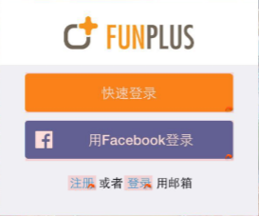

 |  |  |  |  |  |  |  | 点击快速登录则使用上次快速登录的账号进入公告界面

 |  |  |  |  |  | 如为facebook登录
 |  |  |  |  |  |  | 上次登录后未退出过登录，则直接弹出facebook授权登录界面
 |  |  |  |  |  |  | 上次登录后退出了登录状态，则弹出网页登录facebook授权界面

 |  |  |  |  |  | 如为账号登录，则直接进入
 |  |  |  |  |  |  | 上次登录后未退出过登录，则直接进入公告界面
 |  |  |  |  |  |  | 上次登录后退出了登录状态，则打开账号登录界面
 |  |  |  | 注册界面相关规则
 |  |  |  |  | 样式如下
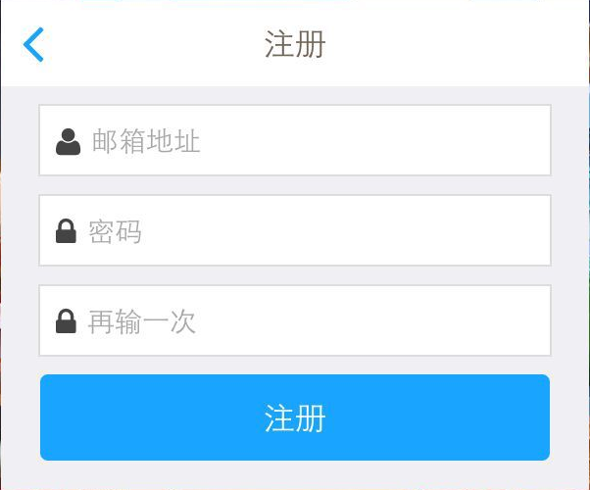

 |  |  |  |  | 包括 邮箱地址、密码、再输一次 三个输入框，注册按钮、返回按钮
 |  |  |  |  | 邮箱地址
 |  |  |  |  |  | 输入框默认显示文字:邮箱地址
 | 不确定，先这样定下，不是这么实现的就不用了哈 |  |  |  |  | 最多可以显示下64个字符
啥时候定 | 趣加这个接口也是多语言id实现的么 |  |  |  |  |  | 多语言ID
 |  |  |  |  | 密码
 |  |  |  |  |  | 输入框默认显示文字：密码
 |  |  |  |  |  | 最多可以显示下16个字符
 |  |  |  |  |  |  | 多语言ID
 |  |  |  |  | 再输一次
 |  |  |  |  |  | 最多可以显示下16个字符
 |  |  |  |  |  | 输入框默认显示文字：再输一次
 |  |  |  |  |  |  | 多语言ID
 | 排版
不同分辨率下能保证都在可见范围么？ | 排版确保，还是说显示不下框往上适配一下 |  |  |  |  | 点击任意输入均可以弹出键盘，弹出键盘后需要确保三个输入框在屏幕可见范围内，如下图示意
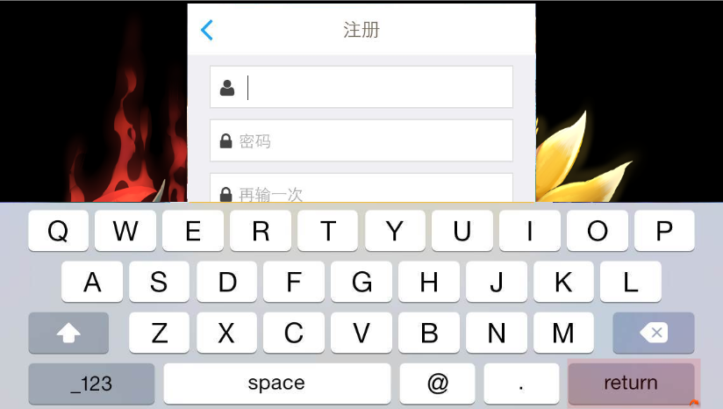
希望是，不保证

 |  |  |  |  |  |  | 响应设备内置键盘的按键操作规则

 |  |  |  |  | 返回按钮
 |  |  |  |  |  | 点击【返回】按钮可以返回快速登录界面，再次进入注册界面已经输入的内容不保留

 |  |  |  |  | 注册按钮
 |  |  |  |  |  | 点击【注册】按钮，如满足下述要求，可以进行注册流程
 |  |  |  |  |  | 1. 账号是否符合邮箱规则，即判断邮箱地址是否包含@xxx.com的后缀，如不满足则弹出提示信息
 |  |  |  |  |  |  | 提示信息ID：login_registererror_001
 | 断网的情况 |  |  |  |  | 2. 账号是否未注册，如已注册则弹出提示信息
 |  |  |  |  |  |  | 提示信息ID：login_registererror_002
 |  |  |  |  |  | 3. 密码长度是否符合规则，长度要求为6-16个字符，如长度不符合则弹出提示信息
 |  |  |  |  |  |  | 提示信息ID：login_registererror_003
 |  |  |  |  |  | 4. 两次输入的密码是否一致，如不一致则弹出提示信息
 |  |  |  |  |  |  | 提示信息ID：login_registererror_004
 |  |  |  |  |  | 如上述条件均满足，则进行注册，注册成功后直接进入公告界面

 |  |  |  | 登录界面相关规则
 |  |  |  |  | 样式如下
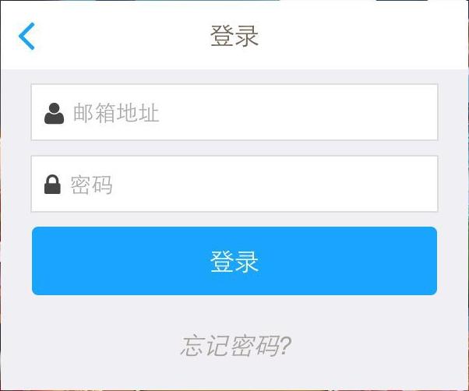

 |  |  |  |  | 包括 邮箱地址、密码、登录、忘记密码、返回按钮
 |  |  |  |  | 邮箱地址
 |  |  |  |  |  | 输入框默认显示文字:邮箱地址
 |  |  |  |  |  | 最多可以显示下64个字符
 |  |  |  |  |  |  | 多语言ID
 |  |  |  |  | 密码
 |  |  |  |  |  | 输入框默认显示文字：密码
 |  |  |  |  |  | 最多可以显示下16个字符
 |  |  |  |  |  |  | 多语言ID
 |  |  |  |  |  | 点击任意输入均可以弹出键盘，弹出键盘后需要确保三个输入框在屏幕可见范围内，如下图示意
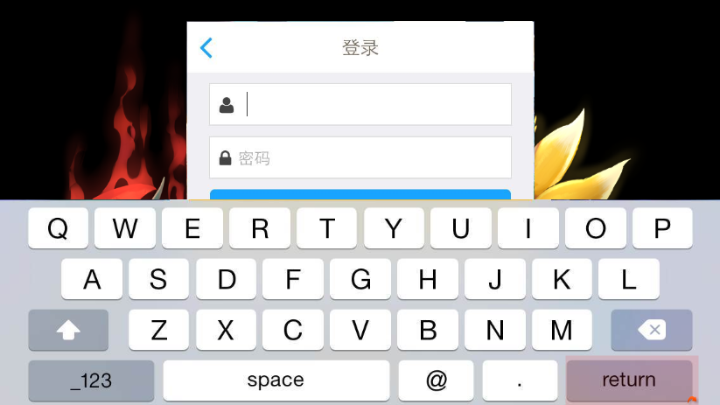

 |  |  |  |  |  |  | 响应设备内置键盘的按键操作规则
 |  |  |  |  | 返回按钮
 |  |  |  |  |  | 点击【返回】按钮可以返回快速登录界面，再次进入登录界面则进行下列判断
 |  |  |  |  |  |  | 如之前使用账号成功登录过，则显示上次登录的账号（邮箱地址）
 |  |  |  |  |  |  | 如之前未使用账号成功登录过，则已输入的内容不保留

 |  |  |  |  | 登录按钮
 |  |  |  |  |  | 点击【登录】按钮，如满足下述要求，可以进行登录流程
 |  |  |  |  |  | 1.邮箱是否已注册，如未注册则弹出提示

该邮箱还未被注册

 | 断网的情况 |  |  |  |  | 2.密码是否与邮箱匹配，如不匹配则弹出提示

密码与邮箱地址不符

 |  |  |  |  |  | 如满足上述要求，则进行登录操作，登录后成功后直接进入公告界面

 |  |  |  |  | 忘记密码？
 |  |  |  |  |  | 点击【忘记密码？】可以打开重置密码界面
 |  |  |  |  |  | 样式如下
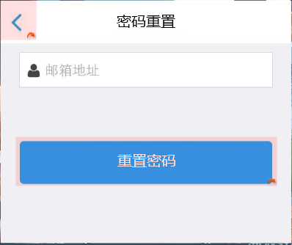

 |  |  |  |  |  |  | 包括 邮箱地址、重置密码、返回按钮
 |  |  |  |  |  |  | 邮箱地址
 |  |  |  |  |  |  |  | 输入框默认显示文字:邮箱地址
 |  |  |  |  |  |  |  | 最多可以显示下64个字符
 |  |  |  |  |  |  |  |  | 多语言ID
 |  |  |  |  |  |  | 重置密码
 |  |  |  |  |  |  |  | 点击【重置密码】按钮，如满足下述要求，则进行重置密码流程
 |  |  |  |  |  |  |  | 1. 邮箱地址是否已注册，如未注册则弹出提示信息
该邮箱还未被注册

 |  |  |  |  |  |  |  | 如满足上述要求，则进行重置密码操作，重置成功进入重置成功页面
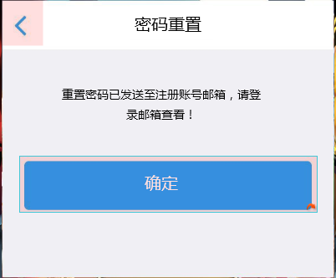

 | 断网的情况 |  |  |  |  |  |  |  | 包括提示文本、确定按钮
 |  |  |  |  |  |  |  |  |  | 提示文本：重置密码已发送至注册账号邮箱，请登录邮箱查看！
 |  |  |  |  |  |  |  |  |  |  | 多语言ID:
 |  |  |  |  |  |  |  |  |  | 确定按钮
 |  |  |  |  |  |  |  |  |  |  | 点击【确定】按钮可以返回登录界面
必须要有用户协议吧 | 界面没有用户协议相关的内容么？得有吧 |  |  |  |  |  |  |  |  |  | 登录界面记录刚才重置密码时的邮箱地址
看趣加，总归是个公告，至于内容是啥目前不比纠结 | 好像木有哦

 |  |  | 5、公告界面
 |  |  |  | 样式如下
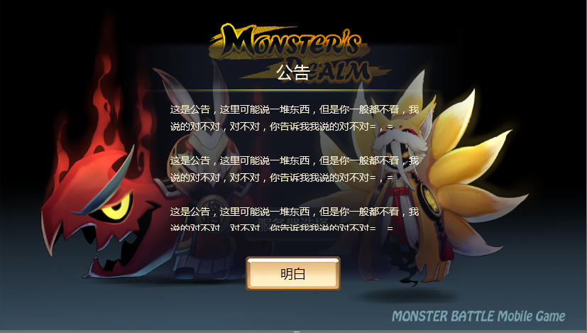

 |  |  |  |  | 包括公告底图、公告标题、分割线、公告内容、确定按钮
 |  |  |  |  |  | 公告底图
 |  |  |  |  |  |  | 半透明底图显示在背景图片中央位置
 |  |  |  |  |  | 公告标题
 |  |  |  |  |  |  | 显示内容为：公告
 |  |  |  |  |  |  |  | 多语言ID
 |  |  |  |  |  | 分割线
 |  |  |  |  |  |  | 显示在公告标题下方，用于和公告内容区分
 |  |  |  |  |  | 公告内容
 |  |  |  |  |  |  | 显示在分割线下方，显示范围为500*350像素
 |  |  |  |  |  |  | 如公告内容在现实范围内无法全部显示完整，则支持滑动操作
 |  |  |  |  |  |  | 公告内容调用多语言ID
 |  |  |  |  |  | 确定按钮
 |  |  |  |  |  | 多语言ID
 |  |  |  |  |  |  | 点击该按钮可以关闭公告界面，进入服务器选择界面 |  |  |  |  |  | 服务器选择界面直通车
 |  |  |  | 公告传输方式
 |  |  |  |  | 登录成功后，从服务器传送最新的公告数据至客户端
要是语言多了显示一长串，是不是很诡异？除了自由之战还有别的游戏采用都显示的方式么 |  |  |  |  | 公告数据包含多种语言，多种语言的公告按照一定顺序依次显示（确定最终语言数量后再定顺序）
海外版刀塔传奇 |  |  | 6、服务器选择界面
 |  |  |  | 样式如下
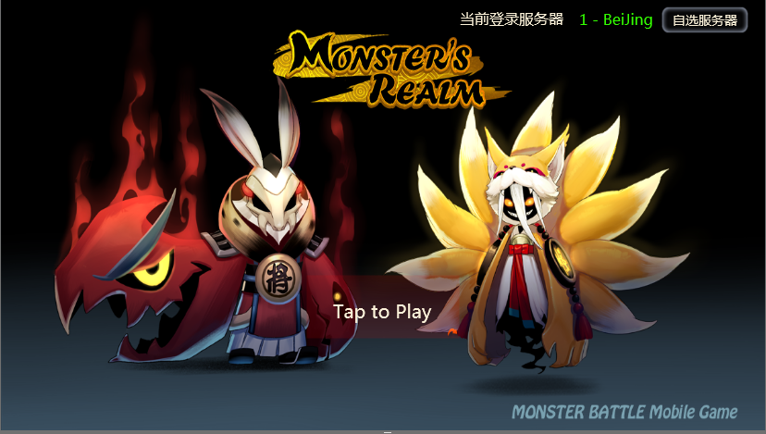

 |  |  |  |  | 包括 提示登录文本、当前登录服务器，自选服务器按钮
 |  |  |  |  |  | 提示登录文本
 |  |  |  |  |  |  | 显示在屏幕中间偏下位置
 |  |  |  |  |  |  | 文本内容：Tap to Play
 | 断网点play的情况 |  |  |  |  |  | 闪烁效果提示点击进行游戏
 |  |  |  |  |  |  | 响应范围为不包括右上角服务器相关内容外的所有位置
 |  |  |  |  |  |  | 点击相应范围内可以相应进入游戏操作
 | 默认选择哪个，包括新建账号和旧账号 |  |  |  |  | 当前登录服务器
 | 已补充 |  |  |  |  |  | 显示文本： 当前登录服务器+ 对应服务器名称
 |  |  |  |  |  |  |  | 多语言ID：
 |  |  |  |  |  |  | 对应服务器名称颜色与服务器状态保持一致
 |  |  |  |  |  |  | 服务器列表界面选择任意服务器后，当前登录服务器名称变更为该服务器名称
有没有考虑过记录账号最近的服务器？方便多玩几个号 |  |  |  |  |  |  | 服务器默认选择
最近登录？和上次登录的区别是啥？ |  |  |  |  |  |  |  | 新建账号为最新开启的服务器
 |  |  |  |  |  |  |  | 已有账号
 |  |  |  |  |  |  |  |  | 显示服务器中记录的该账号最后登录的服务器
 |  |  |  |  |  | 自选服务器按钮
 |  |  |  |  |  |  | 点击后打开服务器列表界面 |  |  |  |  | 服务器列表界面直通车

 |  |  | 7、服务器列表界面
 | 这个数据是实时发回来的么，断网的时候点自选服务器按钮，或者在这个界面点服务器如何处理 |  |  | 如当前账号未在任何服务器创建过角色，则弹出下述样式界面
 | 每次点击通信
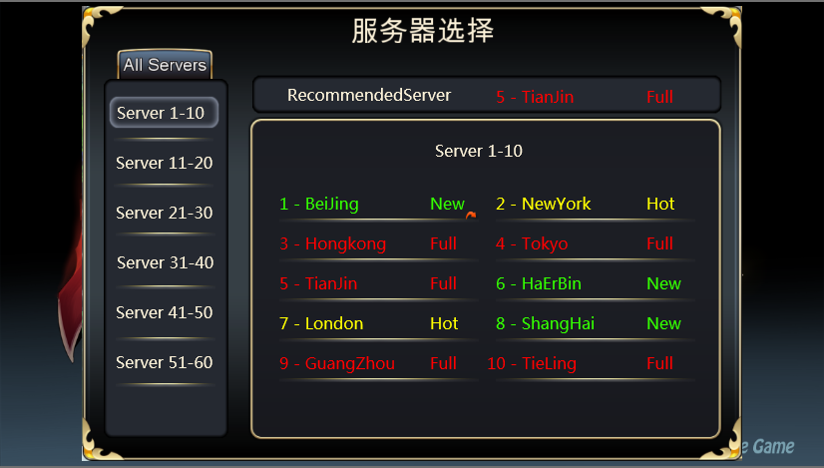

 | 左侧服务器列表是不是应该是新服显示在上面
啥时候定 | 这个可以考虑下
先不改

回归正文 | 这个界面实时刷新么，状态之类的，或者开了个新服之类的
因为都是手填的，不存在神马刷新问题 | 不刷

 | 补充了配置结构
 | 有配置结构么，哪个服叫啥名序号是多少 |  |  |  | 包括 分段服务器列表、服务器详细列表、推荐服务器列表
那不还是算的 | nm是根据配置定的，还是根据服务器数量算的 |  |  |  | 分段服务器列表
=，= | 不用算，10个一个区间 |  |  |  |  | 显示在界面左侧
 |  |  |  |  |  | 每10个服务器为一个阶段，显示为 Server n-m 的形式
 |  |  |  |  |  | 按照降序由上至下排列
 |  |  |  |  |  | 默认选择第一个阶段
 |  |  |  |  | 服务器详细列表
有木有人你是咋感觉出来的… | 手动配置，更新的时候同步 |  |  |  |  | 点击左侧对应分段服务器，右侧详细列表会显示对应的10个服务器的详细信息
不一致的话看着会不会觉得奇怪，明明没人，显示爆满，另外每次开新服都要配，不会麻烦么 | 服务器状态判断逻辑是啥，咋样算full |  |  |  |  | 包括 服务器编号 + 服务器名称 + 服务器状态
回归正文 | 服务器名称要跟着服务器状态变颜色？ |  |  |  |  | 每行显示2个服务器，一共显示5行
413行 | 一起变好看点吧？ |  |  |  | 推荐服务器列表
 |  |  |  |  |  | 显示系统推荐给玩家的一个服务器
 |  |  |  |  |  | 显示为 recommendedServer + 服务器编号+服务器名称+服务器状态 的形式
 |  |  |  |  |  | 推荐规则为最新的一个服务器

 |  |  |  | 如当前账号在任意一个服务器创建过角色，则弹出下述样式界面
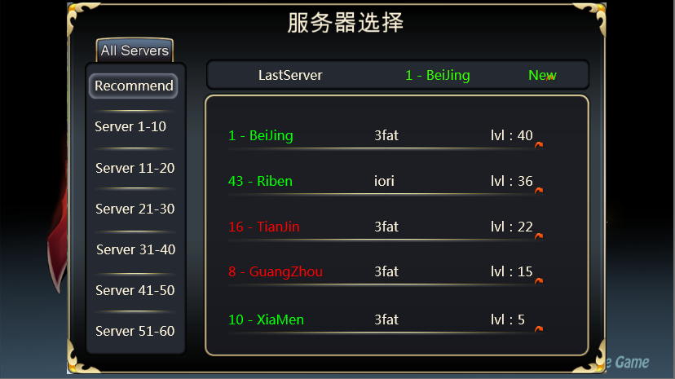

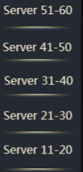

 |  |  |  |  | 包括 分段服务器列表、服务器详细列表、最后登录服务器
 |  |  |  |  | 分段服务器列表
 |  |  |  |  |  | 显示在界面左侧
 |  |  |  |  |  | 每10个服务器为一个阶段，显示为 Server n-m 的形式，其中推荐服务器显示为 Recommend
 |  |  |  |  |  | 推荐服务器显示在最上方，其他服务器列表按照降序由上至下排列
 |  |  |  |  |  | 默认选择推荐服务器

 |  |  |  |  | 服务器详细列表
 |  |  |  |  |  | 点击左侧对应分段服务器，右侧详细列表会显示对应的10个服务器的详细信息
 |  |  |  |  |  | 包括 服务器编号 + 服务器名称 + 服务器状态
 |  |  |  |  |  | 每行显示2个服务器，一共显示5行

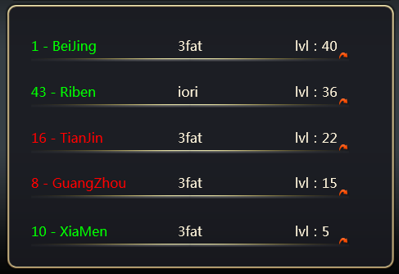
 |  |  |  |  |  | 当左侧选择为推荐服务器时，右侧详细列表显示样式如下
 | 这个都有需求，就加上吧，不过估计很遥远
 | 感觉必要性不大，换服玩小号的人还是比较少的，不过显示哪个服有角色有利于老玩家回归找不到服

 |  |  |  |  |  | 包括 服务器序号+服务器名称 +角色名称+当前等级
 |  |  |  |  |  | 最多可以同时显示5行，超过5行可以滚动查看
 |  |  |  |  |  | 排列顺序按照角色等级由大到小自上至下排列
 |  |  |  |  |  | 若玩家在某个服务器还没有起名，则此处角色名称记录为nickname

回归文档 | 这个是服务器发回来的，还是客户端记就行 |  |  |  | 最后登录服务器列表
以回归 | 客户端记 |  |  |  |  | 该列表内容客户端记录
 |  |  |  |  |  | 显示该账号最后登录的服务器
 |  |  |  |  |  | 显示为 LastServer + 服务器编号+服务器名称+服务器状态 的形式
 |  |  |  | 在服务器列表中点击任意一个非维护状态服务器名称即可关闭列表返回服务器选择界面，同时右上角的当前登录服务器显示为刚才选择的服务器名称
 |  |  |  | 点击维护状态服务器名称后，弹出提示框
 | 顶号也算在登录流程里嘛…
 | 顶号的情况如何处理
 | 断线重连机制如何处理

 |  |  |  |  |  |  |  |  |  |  |  |  | 窗口类型 | 采用UI通用逻辑的提示窗口
当前服务器正在维护，请稍后再试！
 |  |  |  |  |  |  |  |  |  |  |  |  | 显示文案 | 当前服务器正在维护，请稍后再试！
 |  |  |  |  |  |  |  |  |  |  |  |  | 多语言ID：

确定

 |  |  |  |  |  |  | 点击确定，关闭该界面，继续保留在服务器列表界面

创建角色
 |  |  | 创建角色
 |  |  |  | 玩家在通过副本0后，进入创建角色界面（具体时间点在新手引导中定义）
 |  |  |  | 样式如下
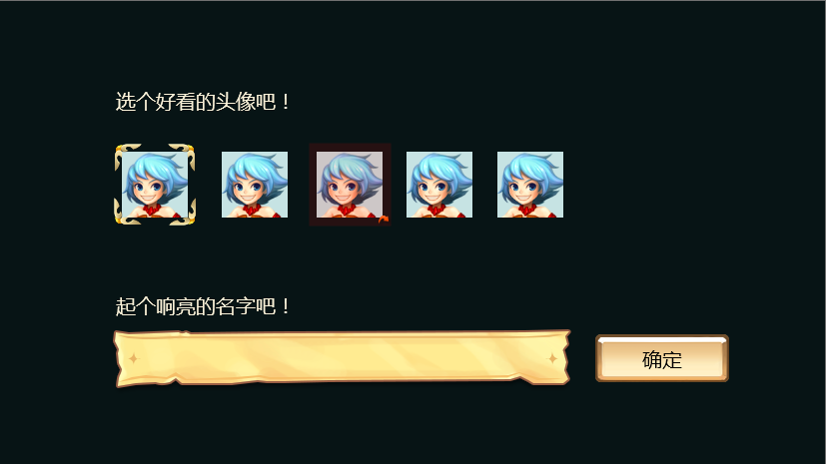

 |  |  |  |  | 包括 头像选择部分 、起名部分
 |  |  |  |  | 头像选择部分
 |  |  |  |  |  | 包括 提示文本、备选头像
 |  |  |  |  |  | 提示文本
 |  |  |  |  |  |  | 提示内容为： 选个好看的头像吧！
 |  |  |  |  |  |  |  | 多语言ID
 |  |  |  |  |  | 备选头像
 |  |  |  |  |  |  | 如当前未使用facebook登录，则提供4个备选头像，默认选择第一个
 |  |  |  |  |  |  | 如当前使用facebook登录，则在4个备选头像前增加一个facebook的头像，默认选择facebook的头像
 |  |  |  |  |  |  | 点选已选择的头像，无任何效果
 |  |  |  |  |  |  | 点选未选择的头像，可以选中未选择的头像
 |  |  |  |  |  |  | 同时只能选中一个头像

 |  |  |  |  | 起名部分
 |  |  |  |  |  | 包括 提示文本、名称输入框、确定按钮
 |  |  |  |  |  | 提示文本
 |  |  |  |  |  |  | 提示内容为：起个响亮的名字吧！
啥意思 |  |  |  |  |  |  |  | 多语言ID
确定和其他功能策划商量过没问题是吧 |  | 键盘能打出来的，就能显示下 |  |  |  | 名称输入框
 | 起名的字符有哪些限制 | 起名不限制了么，表情泰文12个W之类的 比如im中的二级弹窗，显示不下那么长 |  |  |  |  | 最多可以显示下12个字符
 |  |  |  |  |  |  | 字符不区分大小写，保留大小写显示样式不变，重名检测时不区分大小写
 |  |  |  |  |  |  |  | 如，起名时叫 Kathy，进入游戏后显示为Kathy，重名检测时无论是 kathy、KATHy、KaTHy、kAThy都无法创建
 | 名称的大小写字母创建和检测是否区分大小写问题
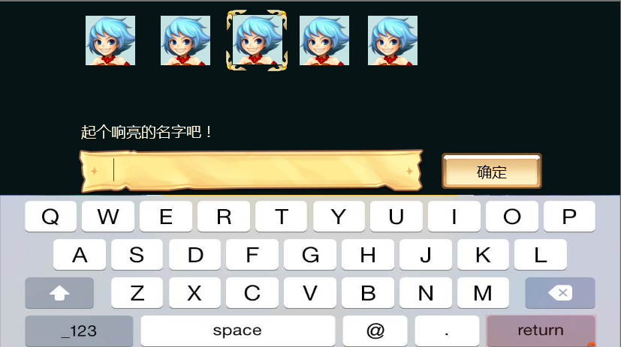
回归正文 | 不区分大小写 |  |  |  |  |  | 点击名称输入均可以弹出键盘，弹出键盘后需要确保名称输入框在屏幕可见范围内，如下图示意
已补充

 |  |  |  |  |  | 确定按钮
 |  |  |  |  |  |  | 点击【确定】按钮，如满足下述条件，则进行创建角色流程
 |  |  |  |  |  |  | 1. 名字是否可使用，如不可使用则弹出提示信息
 |  |  |  |  |  |  |  | 提示信息ID：login_namederror_001
 |  |  |  |  |  |  | 如满足上述条件，则进行创建角色操作，创建角色成功后直接进入游戏

 |  |  |  |  |  | 起名字符限制，键盘中可以输入的字符既可以作为名称使用，不包含表情

账号绑定
绑定入口
 | 玩家进入游戏后，在游戏主界面左侧有一个用户中心的浮窗按钮，样式如下

 |  | 点击该按钮会弹出用户中心，在用户中心可以进行账号绑定操作

快速登录绑定funplus或者facebook
 | 快速登录后是以游客形式登录，会有一个funplus的ID作为一个识别依据
 | 玩家只能选择绑定facebook或者绑定邮箱
 | 用户中心样式如下
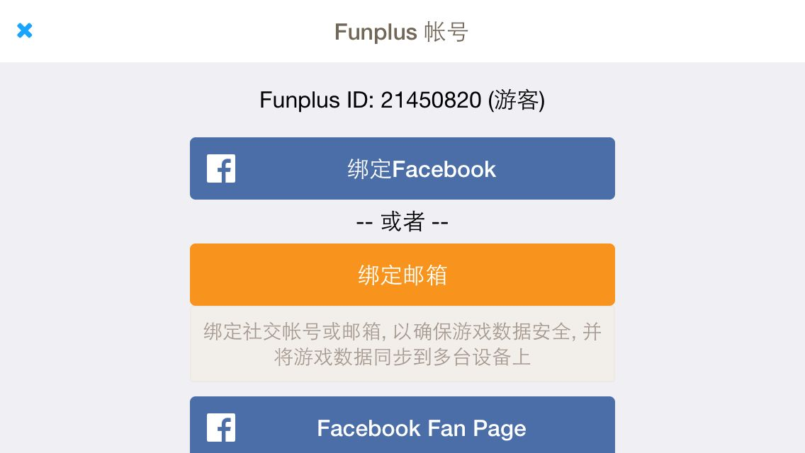

 |  | 包括 funplus ID、绑定facebook、绑定邮箱
 |  | funplus ID
 |  |  | 显示当前的ID+（）形式
 |  |  | 如果当前是游客，则括号内显示 游客
 |  |  | 如果当前为邮箱注册，则括号内显示注册邮箱地址
 |  | 绑定facebook
 |  |  | 点击按钮可以将当前funplusID绑定facebook
 |  |  | 弹出facebook授权界面
 |  |  | 登录后可以进行授权
 |  |  | 授权后则绑定成功，同时返回用户中心，并弹出提示信息
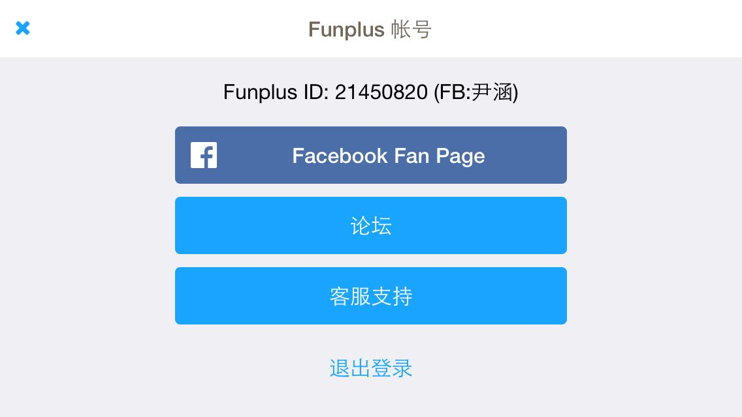

 |  |  | 绑定facebook后，显示funplusID+facebook账号ID

 |  | facebook绑定唯一性
 |  |  | 同一个facebook只能绑定一个funplusID
 |  |  | 若绑定facebook时使用已经绑定其他funplusID的账号进行绑定，则绑定不成功
 |  |  | 弹出下列提示
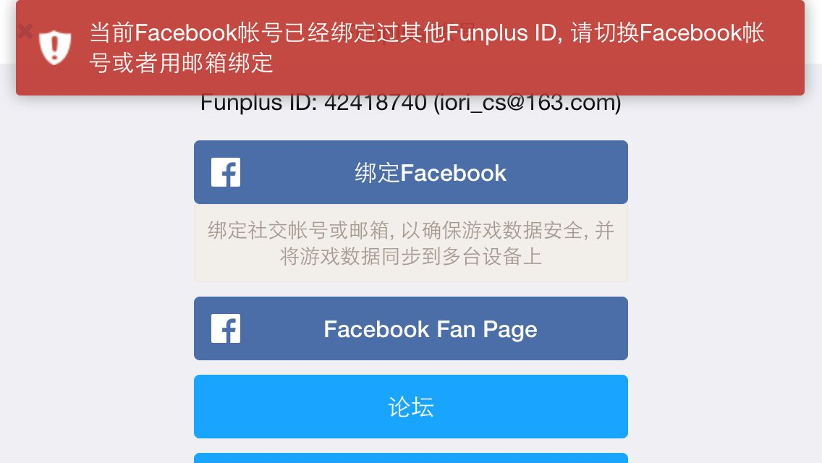

 |  | 绑定邮箱
 |  |  | 点击后弹出邮箱注册界面
 |  |  | 只能注册新账号，无法将已有funplusID绑定在已经绑定其他ID的邮箱上
 |  |  | 绑定邮箱界面如下
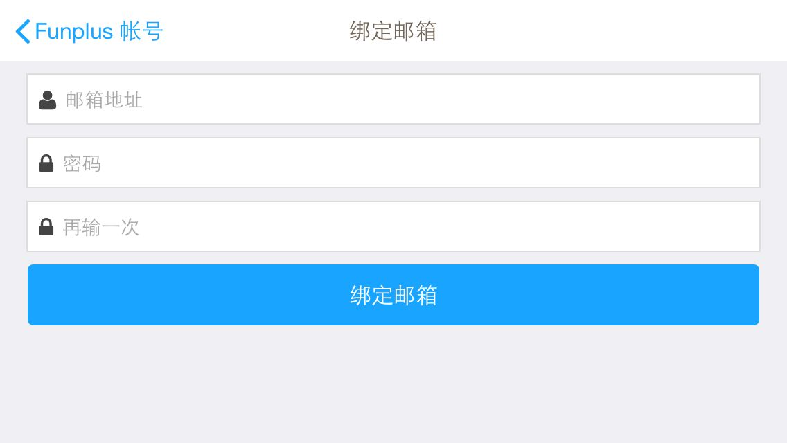

 |  |  | 界面规基础则同注册界面

 |  |  | 点击【绑定邮箱】按钮，需要进行如下判断
 |  |  | 1. 账号是否符合邮箱规则，即判断邮箱地址是否包含@xxx.com的后缀，如不满足则弹出提示
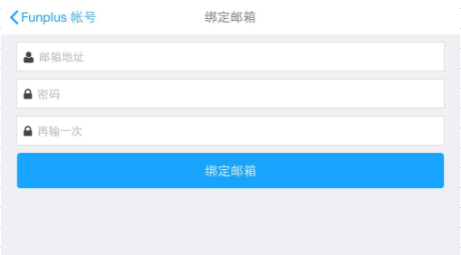
邮箱格式不正确

 |  |  | 2. 账号是否未注册，如已注册则弹出提示
该邮箱已经被使用

 |  |  | 3. 密码长度是否符合规则，长度要求为6-16个字符，如长度不符合则弹出提示
密码长度应该为6~16个字符

 |  |  | 4. 两次输入的密码是否一致，如不一致则弹出提示信息
两次输入的密码不统一

 |  |  | 如上述条件均满足，则进行绑定操作，绑定成功后返回用户中心
 |  |  |  | 样式如下
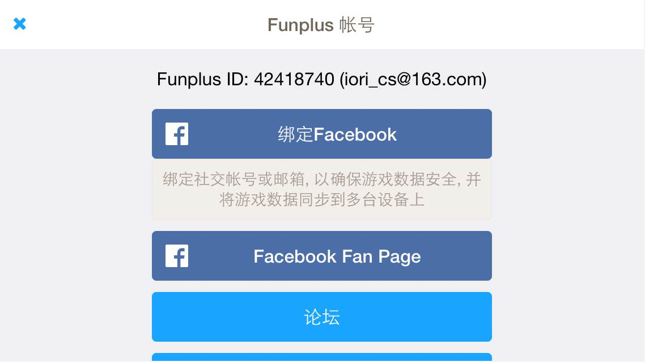

绑定特殊规则
 | 一个funplusID即为一个账号，可以将这个账号绑定邮箱或者facebook
 | ID绑定邮箱后，仍然能绑定FB
 | ID绑定FB后，无法再绑定邮箱
 | 无论通过何种方式登录，只要是同一个funplusID，数据即为相同的

异常情况处理
 | 服务器断开连接
 |  | 当玩家与服务器断开连接后，客户端无需做实时校验
 |  | 当客户端发生与服务器通信时检测即可
1s不短么？ |  | 如当前发出后服务器在1000ms后未响应，则弹出提示信息确认框
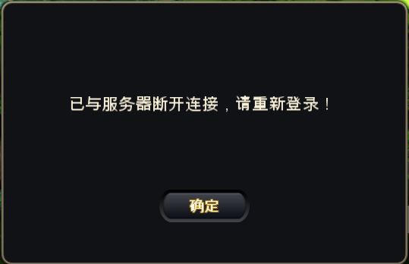

 |  |  |  | 窗口类型 | 采用UI通用逻辑的提示窗口

 |  |  |  | 显示文案 | 已与服务器断开连接，请重新登录！
 |  |  |  | 多语言ID：

注册账号的时候断网了，应该是另一套逻辑吧，fun+是不是应该用处理

 |  |  | 点击确定按钮，进入登录loading界面，并且重新进行登录校验

 | 顶号
 |  | 如玩家登录的funplusID被顶号，无论何种登录形式，只要ID相同则视为顶号操作
 |  | 被顶号玩家在进行下次通信时进行检测
 |  | 当检测为被定好，则弹出提示信息确认框

该账号已在其他设备上登录，请确认账号安全并重新登录！
 |  |  |  | 窗口类型 | 采用UI通用逻辑的提示窗口

 |  |  |  | 显示文案 | 该账号已在其他设备上登录，请确认账号安全并重新登录！
 |  |  |  | 多语言ID：

 |  |  | 点击确定按钮，进入登录loading界面，并且重新进行登录校验

 | 断线重连
 |  | 暂不做

美术需求
登录相关
1 | 登录界面底图

2 | 服务器列表界面
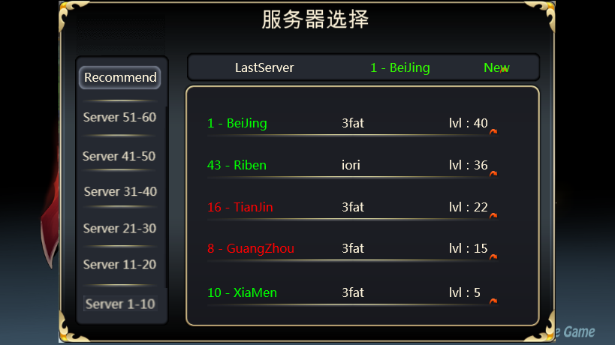

3 | 登录界面样式

4 | 更新界面样式

5 | 公告界面样式

创建账号
 | 1 | 头像选中框

 | 2 | 名称底框

 | 3 | 确定按钮

 | 4 | 文字颜色大小，各个控件位置

废弃
登录流程
打开app

弹出登录loading

绑定流程

是否有整包更新
弹出整包更新确认框

是否第一次登录
是否有patch更新
弹出patch更新确认框

是否第一次登录
弹出快速登录界面

上次登录是否退出过
弹出快速登录界面

快速登录
账号登录
facebook登录

账号密码是否正确
是否正确授权

首次登录界面
老用户登录界面

是否打开服务器列表

进入创建角色界面

符合起名规则

进入游戏

